表紙
新潟県新聞折込広告部数表

2021年 3月 1日現在
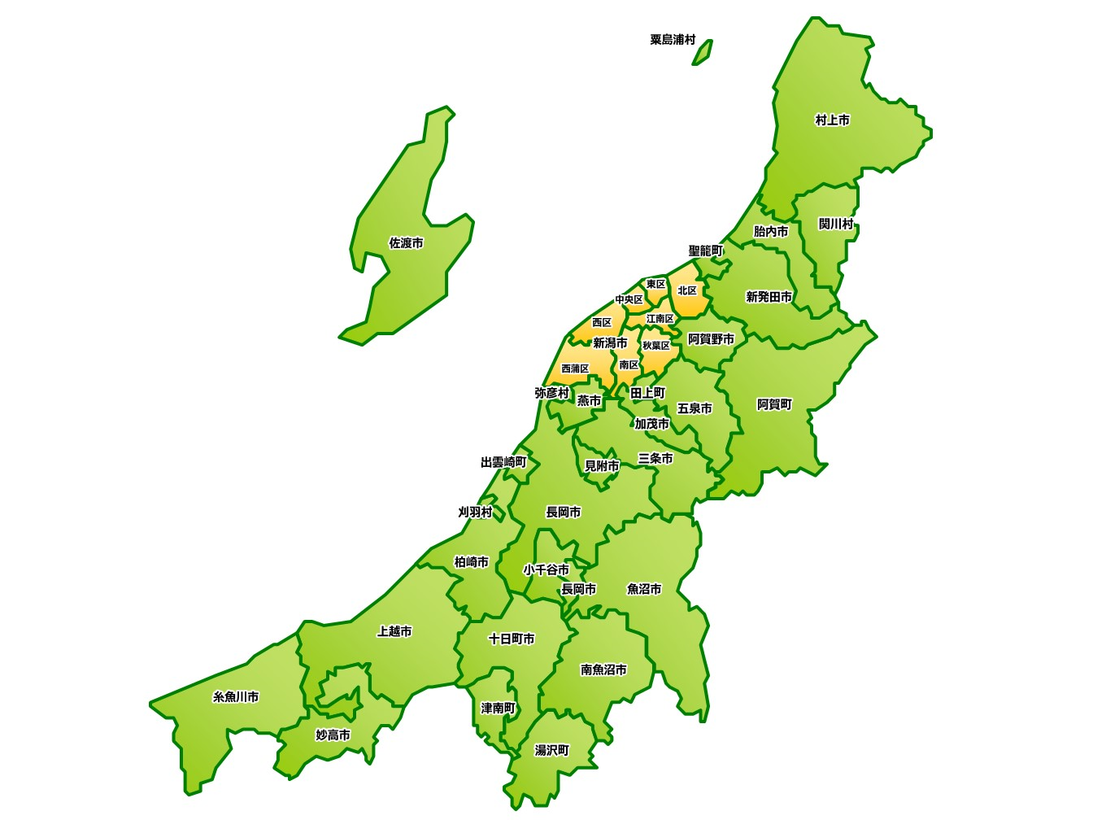

オリコミ広告センター
速 報 社
株式会社
柏崎営業所
オリコミ広告センター

〒940-2023 新潟県長岡市蓮潟3丁目4番18号
TEL 0258-29-6357 FAX 0258-29-6358

柏崎営業所
〒945-0055 新潟県柏崎市駅前2丁目2番10号
TEL 0257-22-2386 FAX 0257-24-8081

